Hjelp
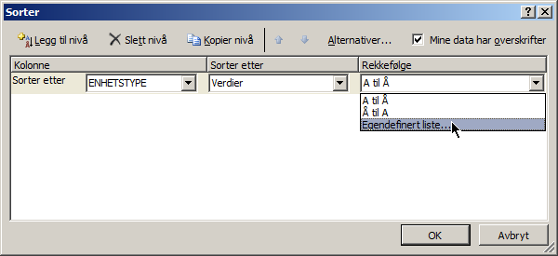
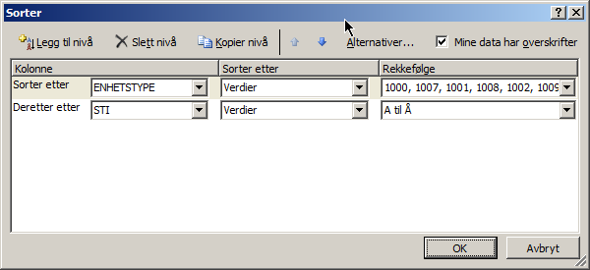
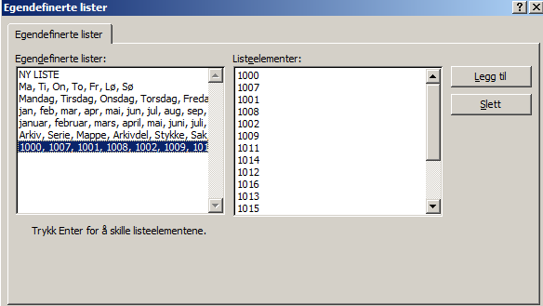
Arknavnet "Arkivenheter" må benyttes da dette er referert til i den vedlagte koblingsprotokollen | Antall tegn i de ulike kollonnene er begerenset og angitt i parantes der det ofte oppstår feil
ENHETSTYPE | STI | IDENTIFIKATOR | NAVN (255) | INNHOLD (4000) | STARTDATO | SLUTTDATO | ARKIVKODEFRA | ARKIVKODETIL | MERKNAD (255) | KOMMUNENR | STED | ADRESSE | LANDKODE | DEPINST | URN | Endretdato | KOMMUNENR | KOMMUNENAVN
Enhetstype er koden for hvilken type arkivenhet linjen beskriver. Feltet er påkrevd utfylt. Før konvertering, må arkivenhetene ordnes hierarkisk. Velg hele arket. Bruk Sorter.. > egendefinert sortering > 1000, 1007…, samt sti (A til Å), som vist under | Stien knytter hierarkiet sammen. Her er det viktig at det ikke er noen mellomrom og at slashene er satt riktig | Identifikatoren må være unik innenfor hierarkiet. | Tittel / navn på enheten | Innholdsbeskrivelse | Dato fra. Format: dd.mm.åååå, åååå | Dato til. Format: dd.mm.åååå, åååå | Arkivkode fra | Arkivkode til | Merknad til arkivenheten (vises under "Annet"-fanen. | Arkivenhetens kommunenummer, se eget ark. Dagens kommuner har et firesifret tall. Historiske kommuner har et åttesifret tall. Dette siste består av opprinnelig kommunenummer, samt opprettelsesår. | Sted eller område innenfor kommunen | Adressen | Landkoden, se eget ark | Depotinstitusjon | Det er ikke behov for å fylle ut URN | Registreringstidspunktet. Frivillig felt | 0100 | ØSTFOLD

